放射線機器一覧
No. | 病院名 | 機器分類 | メーカー名 | 型名 | 導入年月 | 参照したURL | 装置の写真 | 備考
1 | 順天堂大学医学部附属練馬病院 | 一般撮影（レントゲン） | 記載なし | 記載なし | 記載なし（「今年度、最新機種に更新」と記載） | https://hosp-nerima.juntendo.ac.jp/clinic/radiology/ | 掲載なし | 高画質・低被ばくの最新機種に更新と記載
2 | 順天堂大学医学部附属練馬病院 | 透視撮影台（X線テレビ） | 記載なし | 記載なし | 記載なし（「今年度、最新機種に更新」と記載） | https://hosp-nerima.juntendo.ac.jp/clinic/radiology/ | 掲載なし
3 | 順天堂大学医学部附属練馬病院 | CVS（アンギオ、血管撮影） | 記載なし | 記載なし | 記載なし | https://hosp-nerima.juntendo.ac.jp/clinic/radiology/ | 掲載なし | 血管造影装置2台と記載
4 | 練馬光が丘病院 | 一般撮影（レントゲン） | 記載なし | 記載なし | 2022年10月（新病院開院時に最新機種へ更新） | https://hikarigaoka-jadecom.jp/department/radiology.html | 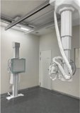 | 3室。X線動態（動画）撮影に対応
5 | 練馬光が丘病院 | 透視撮影台（X線テレビ） | 記載なし | 記載なし | 2022年10月（新病院開院時に最新機種へ更新） | https://hikarigaoka-jadecom.jp/department/radiology.html | 掲載なし | 2室。消化管造影・整復・ERCP等に使用
6 | 練馬光が丘病院 | CVS（アンギオ、血管撮影） | 記載なし | 記載なし | 2022年10月（新病院開院時に更新） | https://hikarigaoka-jadecom.jp/department/radiology.html | 掲載なし | 血管造影撮影装置3室
7 | 練馬光が丘病院 | CVS（アンギオ、血管撮影） | 記載なし | 記載なし | 2022年10月（新規導入） | https://hikarigaoka-jadecom.jp/department/radiology.html | 掲載なし | ハイブリッド血管撮影装置1室（手術室内設置）。計4台体制
8 | 練馬総合病院 | 一般撮影（レントゲン） | 記載なし | 記載なし | 記載なし | https://nerima-hosp.or.jp/departments/radiology.html | 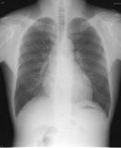 | FPD（フラットパネル）方式
9 | 練馬総合病院 | 透視撮影台（X線テレビ） | 記載なし | 記載なし | 記載なし | https://nerima-hosp.or.jp/departments/radiology.html | 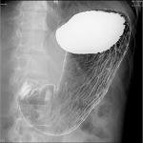 | 消化管・脊髄腔造影・子宮卵管造影・整復・胆道系等
10 | 練馬総合病院 | CVS（アンギオ、血管撮影） | 記載なし | 記載なし | 記載なし | https://nerima-hosp.or.jp/departments/radiology.html | 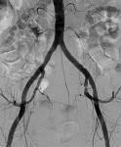 | フラットパネル式。脳神経外科・循環器内科で血管内治療に使用
11 | 大泉生協病院 | 一般撮影（レントゲン） | 記載なし | 記載なし | 記載なし | https://oizumi.tokyo-health.coop/team/team2.shtml | 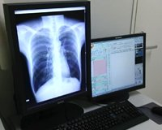 | FPD（フラットパネル）デジタル式
12 | 陽和病院 | 一般撮影（レントゲン） | 富士フイルム（FUJIFILM） | DR CALNEO Flow | 2021年（CRからFPDへ更新） | https://www.midorikai-youwa.jp/department/technology.html | 掲載あり（画像直接取得不可） https://www.midorikai-youwa.jp/dcms_media/image/technology-04-01.jpg | 低線量・高画質撮影
13 | 慈誠会・練馬高野台病院 | 一般撮影（レントゲン） | 記載なし | 記載なし | 記載なし | https://www.nerimatakanodai-hp.jp/facility | 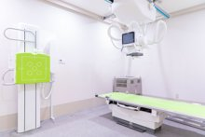
14 | 慈誠会・練馬高野台病院 | 透視撮影台（X線テレビ） | 記載なし | 記載なし | 記載なし | https://www.nerimatakanodai-hp.jp/facility | 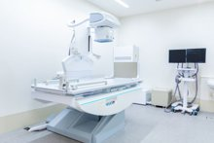 | 嚥下造影検査にも使用
15 | 慈誠会・練馬高野台病院 | 回診装置（ポータブルX線） | 記載なし | 記載なし | 記載なし | https://www.nerimatakanodai-hp.jp/facility | 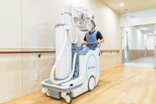 | 「ポータブル撮影装置」として掲載
16 | 関町病院 | 一般撮影（レントゲン） | 富士フイルム | FCR（富士コンピューテッドラジオグラフィ）※型式記載なし | 記載なし | https://www.sekimachi-hosp.com/department/orthopedics.html | 掲載なし | CR方式
17 | 練馬駅リハビリテーション病院 | 一般撮影（レントゲン） | 記載なし | 記載なし | 記載なし | https://nerimaeki-hospital.jp/information/ | 掲載なし | 施設・設備一覧に「X線装置」とのみ記載
18 | 田中吉祥寺病院（旧・田中脳神経外科病院、練馬区関町南） | 一般撮影（レントゲン） | 記載なし | 記載なし | 記載なし | https://tanaka-nrsg.jp/radiation | 掲載なし | 2025年5月に田中脳神経外科病院から名称変更
19 | 田中吉祥寺病院（旧・田中脳神経外科病院、練馬区関町南） | 透視撮影台（X線テレビ） | 記載なし | 記載なし | 記載なし | https://tanaka-nrsg.jp/radiation | 掲載なし | 「透視整復・Op透視などのX線透視」と記載（装置の詳細記載なし）

